CAP XA
BẢNG NIÊM YẾT CÁC THỦ TỤC HÀNH CHÍNH LĨNH VỰC TƯ PHÁP CẤP XÃ
B. THỦ TỤC HÀNH CHÍNH CẤP XÃ (58 THỦ TỤC)
DANH MỤC TTHC LĨNH VỰC NUÔI CON NUÔI
STT | Mã TTHC | Tên thủ tục hành chính | NỘI DUNG TTHC
1 | 2.002363.000.00.00.H13 | Ghi vào Sổ đăng ký nuôi con nuôi việc nuôi con nuôi đã được giải quyết tại cơ quan có thẩm quyền của nước ngoài | 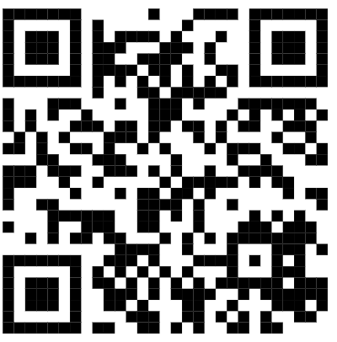
2 | 2.001263.000.00.00.H13 | Đăng ký việc nuôi con nuôi trong nước | 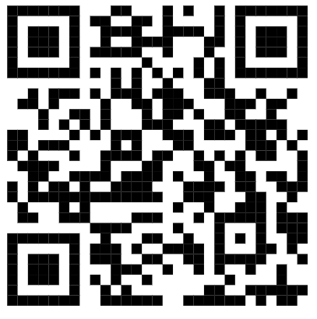
3 | 2.001255.000.00.00.H13 | Đăng ký lại việc nuôi con nuôi trong nước | 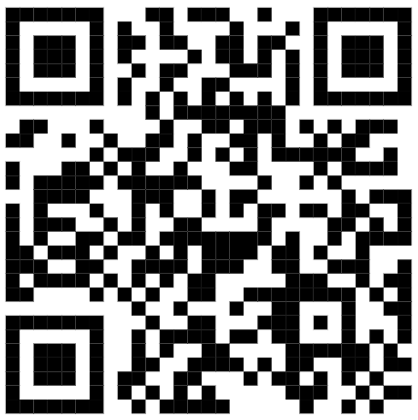
4 | 2.002363.000.00.00.H13 | Ghi vào Sổ đăng ký nuôi con nuôi việc nuôi con nuôi đã được giải quyết tại cơ quan có thẩm quyền của nước ngoài | 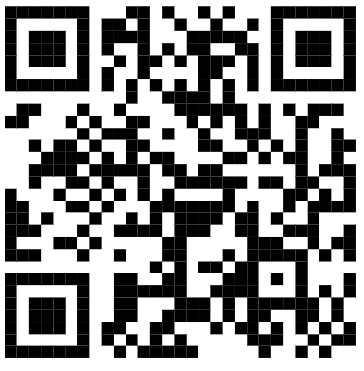
DANH MỤC TTHC LĨNH VỰC HỘ TỊCH
STT | Mã TTHC | Tên thủ tục hành chính | Mã QR
5 | 1.001193.000.00.00.H13 | Đăng ký khai sinh | 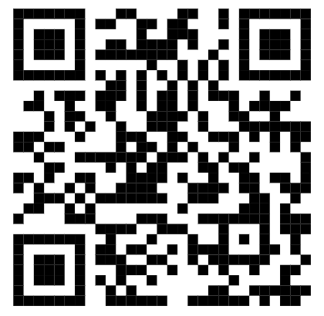
6 | 2.000528.000.00.00.H13 | Đăng ký khai sinh có yếu tố nước ngoài | 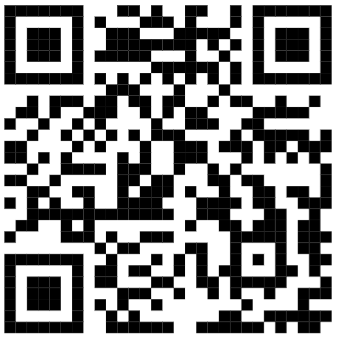
7 | 1.004884.000.00.00.H13 | Đăng ký lại khai sinh | 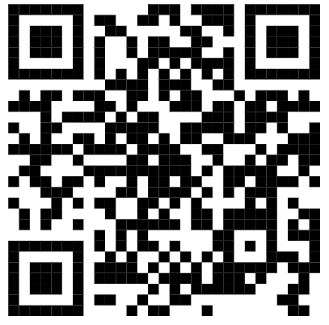
8 | 2.000522.000.00.00.H13 | Đăng ký lại khai sinh có yếu tố nước ngoài | 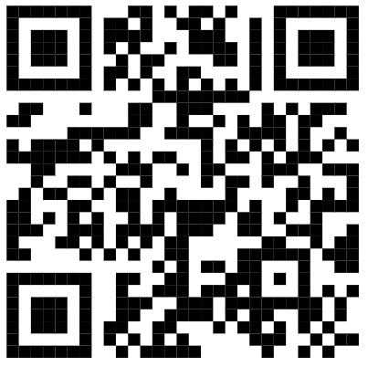
9 | 1.001022.000.00.00.H13 | Đăng ký nhận cha, mẹ, con | 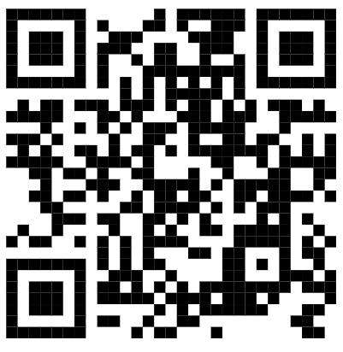
10 | 2.000779.000.00.00.H13 | Đăng ký nhận cha, mẹ, con có yếu tố nước ngoài | 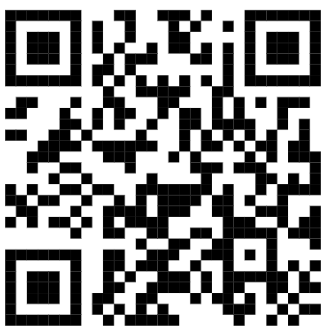
11 | 1.000689.000.00.00.H13 | Đăng ký khai sinh kết hợp đăng ký nhận cha, mẹ, con | 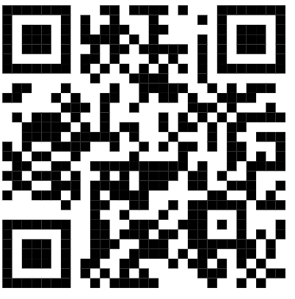
12 | 1.001695.000.00.00.H13 | Đăng ký khai sinh kết hợp đăng ký nhận cha, mẹ, con có yếu tố nước ngoài | 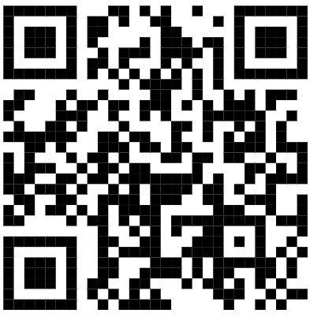
13 | 1.004772.000.00.00.H13 | Đăng ký khai sinh cho người đã có hồ sơ, giấy tờ cá nhân | 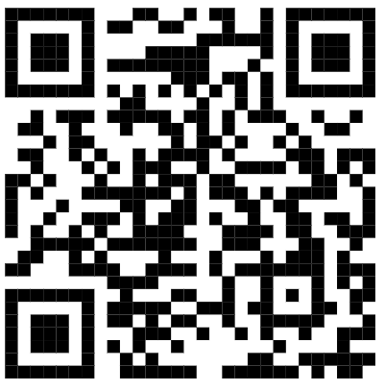
14 | 1.000893.000.00.00.H13 | Đăng ký khai sinh có yếu tố nước ngoài cho người đã có hồ sơ, giấy tờ cá nhân | 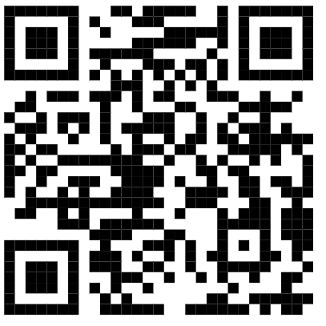
15 | 1.000656.000.00.00.H13 | Đăng ký khai tử | 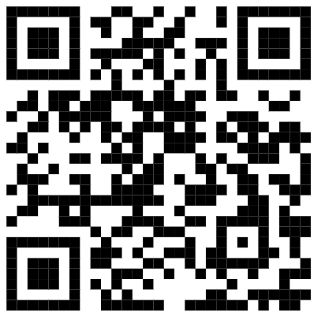
16 | 1.001766.000.00.00.H13 | Đăng ký khai tử có yếu tố nước ngoài | 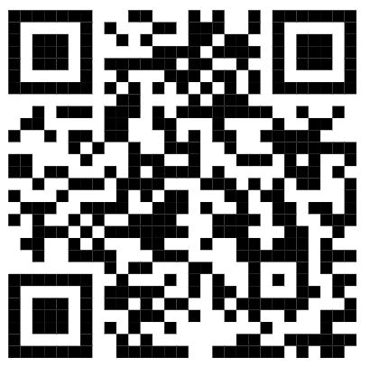
17 | 1.005461.000.00.00.H13 | Đăng ký lại khai tử | 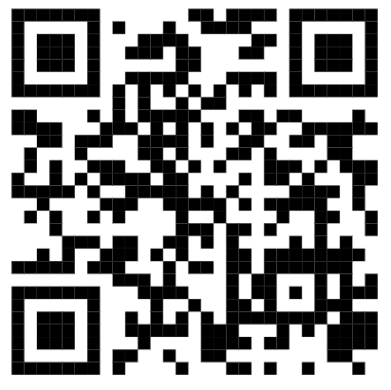
18 | 2.000497.000.00.00.H13 | Đăng ký lại khai tử có yếu tố nước ngoài | 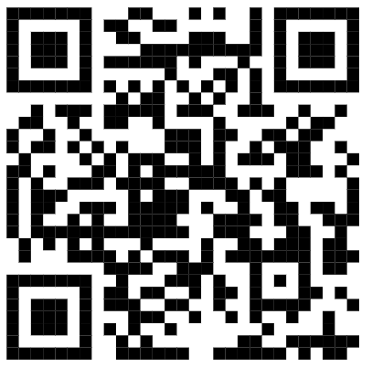
19 | 1.004837.000.00.00.H13 | Đăng ký giám hộ | 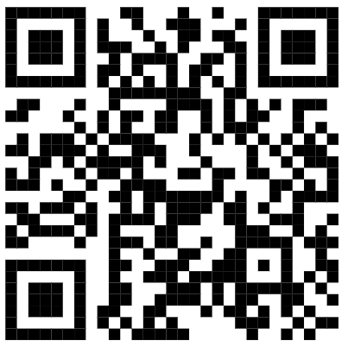
20 | 1.001669.000.00.00.H13 | Đăng ký giám hộ có yếu tố nước ngoài | 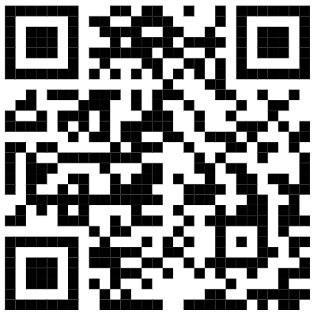
21 | 1.004845.000.00.00.H13 | Đăng ký chấm dứt giám hộ | 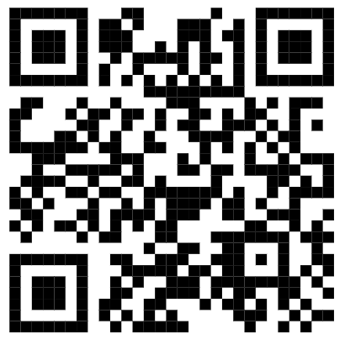
22 | 2.000756.000.00.00.H13 | Đăng ký chấm dứt giám hộ có yếu tố nước ngoài | 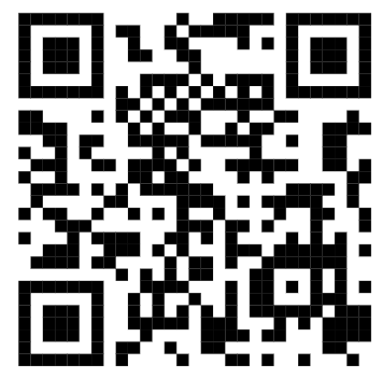
23 | 3.000323.H13 | Đăng ký giám sát việc giám hộ | 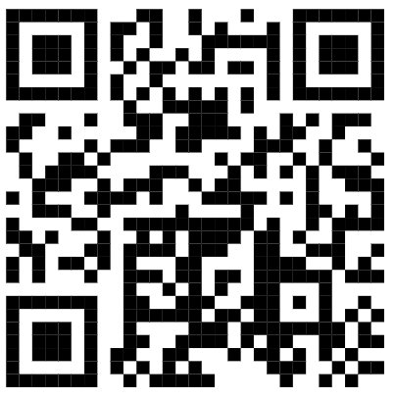
24 | 3.000322.H13 | Đăng ký chấm dứt giám sát việc giám hộ | 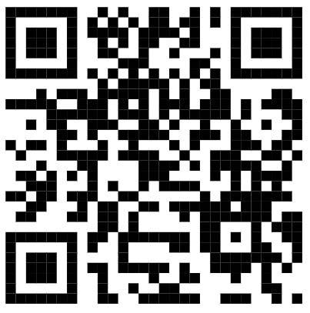
25 | 1.004859.000.00.00.H13 | Thay đổi, cải chính, bổ sung thông tin hộ tịch, xác định lại dân tộc | 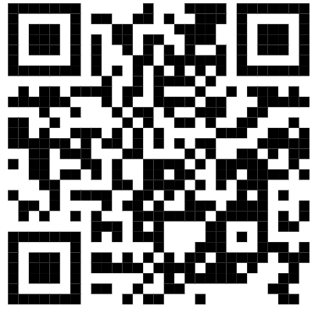
26 | 2.000748.000.00.00.H13 | Thay đổi, cải chính, bổ sung thông tin hộ tịch, xác định lại dân tộc có yếu tố nước ngoài | 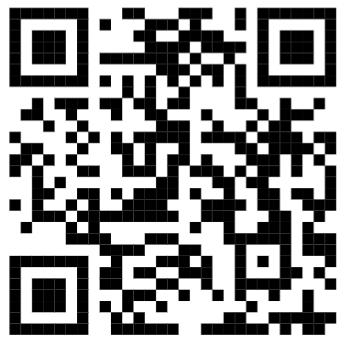
27 | 2.002189.000.00.00.H13 | Ghi vào sổ hộ tịch việc kết hôn của công dân Việt Nam đã được giải quyết tại cơ quan có thẩm quyền của nước ngoài | 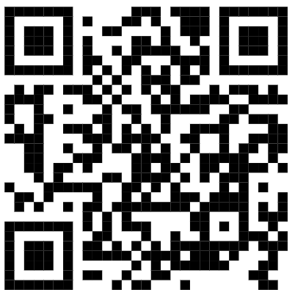
28 | 2.000554.000.00.00.H13 | Ghi vào sổ hộ tịch việc ly hôn, hủy việc kết hôn của công dân Việt Nam đã được giải quyết tại cơ quan có thẩm quyền của nước ngoài | 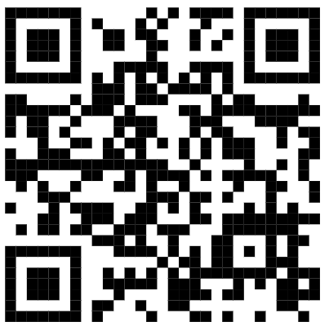
29 | 2.000547.000.00.00.H13 | Ghi vào sổ hộ tịch việc hộ tịch khác của công dân Việt Nam đã được giải quyết tại cơ quan có thẩm quyền của nước ngoài (khai sinh; giám hộ; nhận cha, mẹ, con; xác định cha, mẹ, con; nuôi con nuôi; khai tử; thay đổi hộ tịch) | 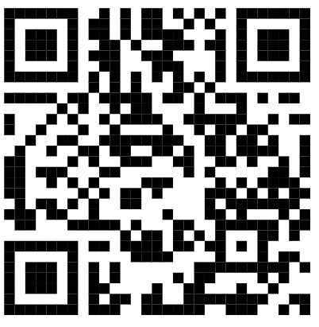
30 | 1.004873.000.00.00.H13 | Cấp Giấy xác nhận tình trạng hôn nhân | 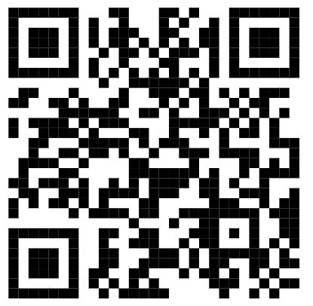
31 | 2.000635.000.00.00.H13 | Cấp bản sao Trích lục hộ tịch, bản sao Giấy khai sinh | 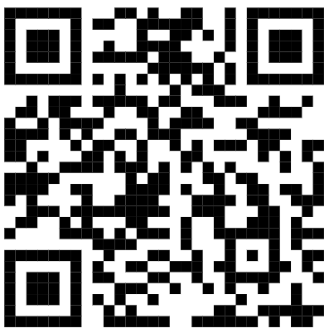
32 | 2.002516.H13 | Xác nhận thông tin hộ tịch | 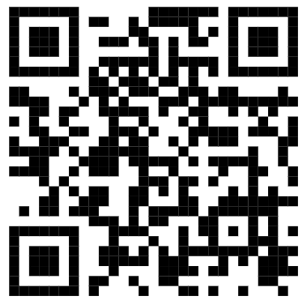
33 | 1.000894.000.00.00.H13 | Đăng ký kết hôn | 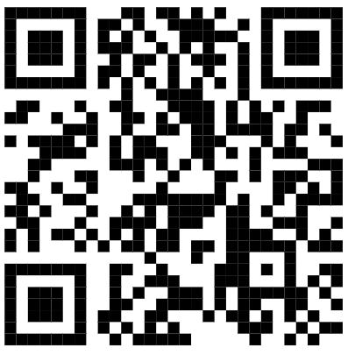
34 | 2.000806.000.00.00.H13 | Đăng ký kết hôn có yếu tố nước ngoài | 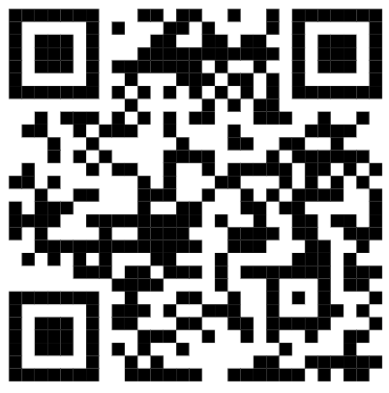
35 | 1.004746.000.00.00.H13 | Đăng ký lại kết hôn | 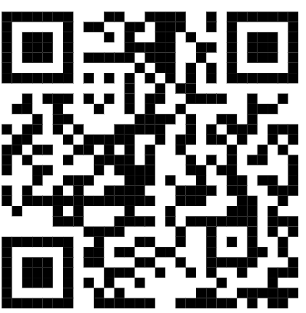
36 | 2.000513.000.00.00.H13 | Đăng ký lại kết hôn có yếu tố nước ngoài | 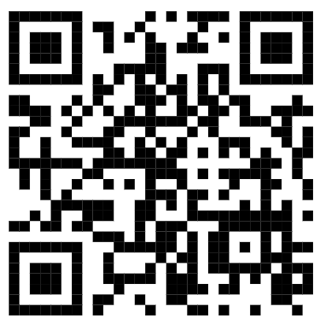
37 | 1.003583.000.00.00.H13 | Đăng ký khai sinh lưu động | 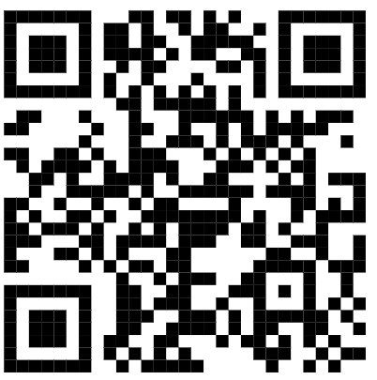
38 | 1.000593.000.00.00.H13 | Đăng ký kết hôn lưu động | 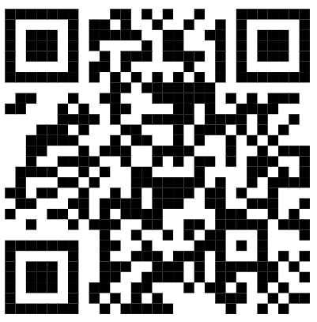
39 | 1.000419.000.00.00.H13 | Đăng ký khai tử lưu động | 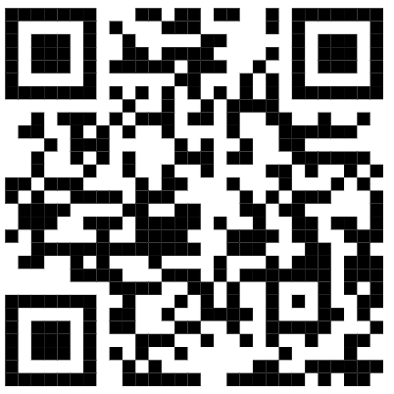
DANH MỤC TTHC LĨNH VỰC CHỨNG THỰC
STT | Mã TTHC | Tên thủ tục hành chính | Mã QR
40 | 2.000908.000.00.00.H13 | Cấp bản sao từ sổ gốc | 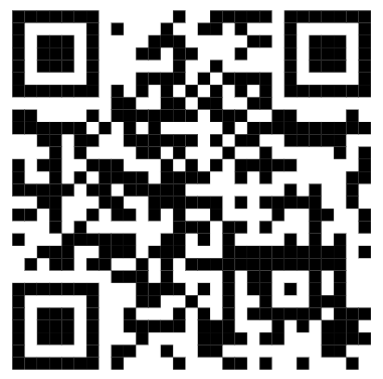
41 | 2.000815.000.00.00.H13 | Chứng thực bản sao từ bản chính giấy tờ, văn bản do cơ quan, tổ chức có thẩm quyền của Việt Nam; cơ quan, tổ chức có thẩm quyền của nước ngoài; cơ quan, tổ chức có thẩm quyền của Việt Nam liên kết với cơ quan, tổ chức có thẩm quyền của nước ngoài cấp hoặc chứng nhận | 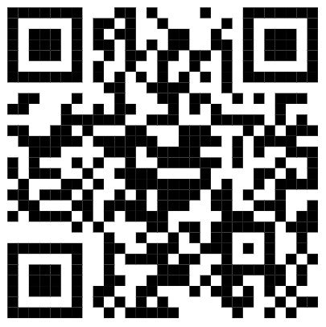
42 | 2.000884.000.00.00.H13 | Chứng thực chữ ký trong các giấy tờ, văn bản (áp dụng cho cả trường hợp chứng thực điểm chỉ và trường hợp người yêu cầu chứng thực không ký, không điểm chỉ được) | 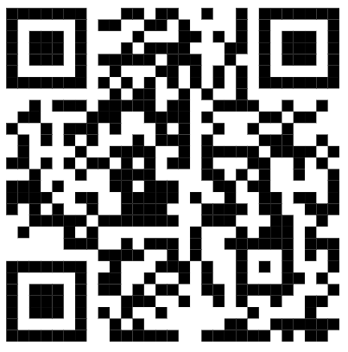
43 | 2.001035.000.00.00.H13 | Chứng thực giao dịch liên quan đến tài sản là động sản, quyền sử dụng đất, nhà ở | 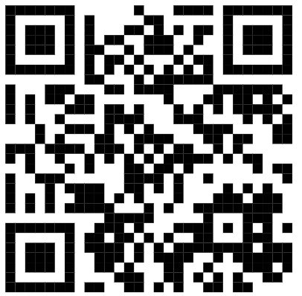
44 | 2.001019.000.00.00.H13 | Chứng thực di chúc | 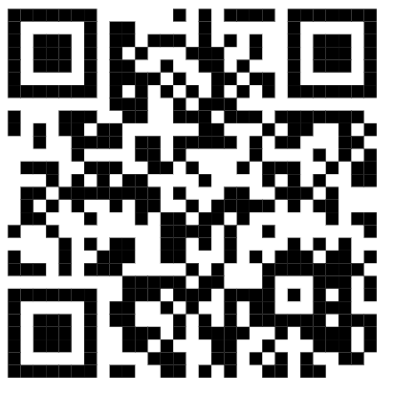
45 | 2.001016.000.00.00.H13 | Chứng thực văn bản từ chối nhận di sản | 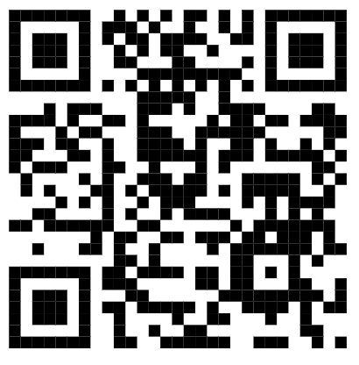
46 | 2.001406.000.00.00.H13 | Chứng thực văn bản thỏa thuận phân chia di sản mà di sản là động sản, quyền sử dụng đất, nhà ở | 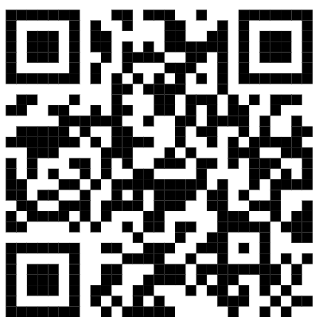
47 | 2.001009.000.00.00.H13 | Chứng thực văn bản khai nhận di sản mà di sản là động sản, quyền sử dụng đất, nhà ở | 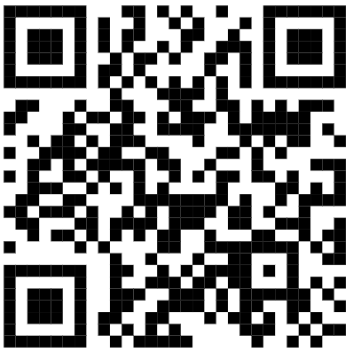
48 | 2.000913.000.00.00.H13 | Chứng thực việc sửa đổi, bổ sung, hủy bỏ giao dịch | 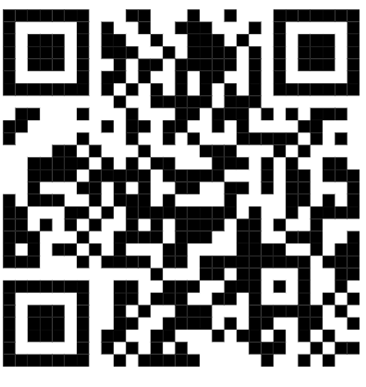
49 | 2.000927.000.00.00.H13 | Sửa lỗi sai sót trong giao dịch | 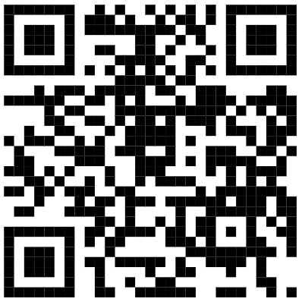
50 | 2.000942.000.00.00.H13 | Cấp bản sao có chứng thực từ bản chính giao dịch đã được chứng thực | 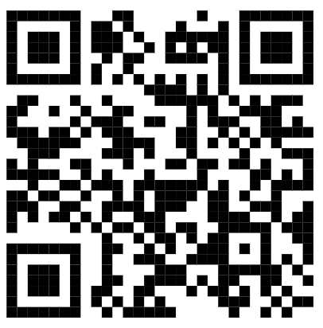
51 | 2.000992.000.00.00.H13 | Chứng thực chữ ký người dịch mà người dịch là cộng tác viên dịch thuật của Ủy ban nhân dân cấp xã | 
52 | 2.001008.000.00.00.H13 | Chứng thực chữ ký người dịch mà người dịch không phải là cộng tác viên dịch thuật của Ủy ban nhân dân cấp xã | 
DANH MỤC TTHC LĨNH VỰC BỒI THƯỜNG NHÀ NƯỚC
STT | Mã TTHC | Tên thủ tục hành chính | Mã QR
53 | 2.002165.000.00.00.H13 | Giải quyết yêu cầu bồi thường tại cơ quan trực tiếp quản lý người thi hành công vụ gây thiệt hại cấp xã | 
DANH MỤC TTHC LĨNH VỰC PHỔ BIẾN GIÁO DỤC PHÁP LUẬT - HÒA GIẢI CƠ SỞ
STT | Mã TTHC | Tên thủ tục hành chính | Mã QR
54 | 2.000424.000.00.00.H13 | Thực hiện hỗ trợ khi hòa giải viên gặp tai nạn hoặc rủi ro ảnh hưởng đến sức khỏe, tính mạng trong khi thực hiện hoạt động hòa giải ở cơ sở | 
55 | 1.002211.H13 | Công nhận hòa giải viên | 
56 | 2.000950.000.00.00.H13 | Công nhận Tổ trưởng tổ hòa giải | 
57 | 2.000930.000.00.00.H13 | Thôi làm hòa giải viên | 
58 | 2.002080.000.00.00.H13 | Thanh toán thù lao cho hòa giải viên | 

